Figure 7 et 8
Taux d’attractivité des zones d’emploi en 2016, hors restructurations | Taux d'attractivité des zones d'emploi par tranche d'âge

Figure 7: | Figure 8:

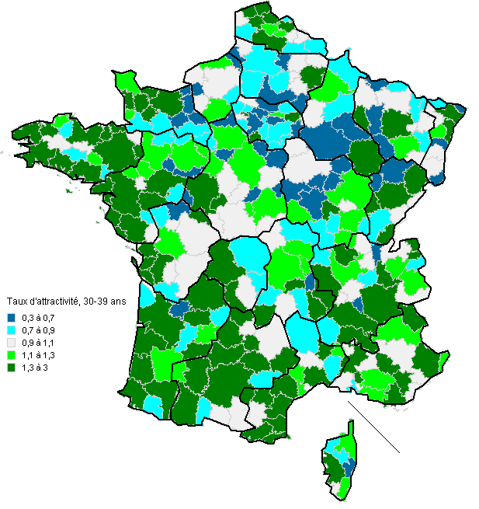

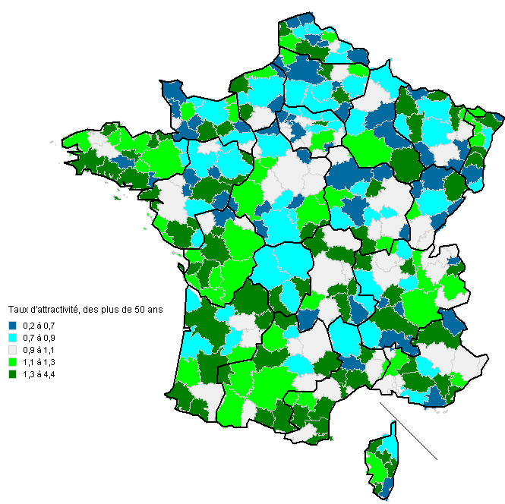

Source : Siasp, Insee. Traitement DGAFP - Département des études, des statistiques et des systèmes d'information.
Champ : Fonctionnaires civils présents dans un emploi principal entre deux années consécutives en France métropolitaine, hors ministère des Affaires étrangères et hors fonctionnaires stagiaires.
Le taux d'attractivié correspond ici au rapport du nombre de personnes mobiles entrantes sur le nombre de personnes mobiles sortantes. Un taux supérieur à 1 signifie une certaine attractivité du territoire.

